QC-C-019 (Cono Arena)
 |  |  | SOCIEDAD MINERA CERRO VERDE S.A.A. |  |  |  |  |  | ID del Documento: |  | QC-C-019
 |  |  | ASEGURAMIENTO DE CALIDAD |  |  |  |  |  | Revisión: |  | 2
 |  |  | ENSAYO DE DENSIDAD DE CAMPO CONO DE ARENA ASTM D1556 |  |  |  |  |  | Fecha: |  | Jan-25
 |  |  |  |  |  |  |  |  | Especialidad: |  | Civil
PROYECTO: | PROYECTO: |  | TL SADDLE DAM 1, 2, 4, 5. |  |  |  |  | N° SISTEMA: |  | CAP22027-C2-4000-0505
PRODUCTO ENTREGABLE: | PRODUCTO ENTREGABLE: |  | RELLENO DE MATERIAL DEL NÚCLEO |  |  |  |  | CÓDIGO FACILIDAD: |  | CAP22027-C2-4000-0505-02/02
CONTRATISTA: | CONTRATISTA: |  | SGS DEL PERÚ S.A.C. |  |  |  |  | FECHA: |  | 2026-04-08
ESPECIFICACION: | ESPECIFICACION: |  | CAP220271490000-C2-4000-10-CS-112_0 |  |  |  |  | N° REGISTRO: |  | C-Z3-CA12-
PLANOS: | PLANOS: |  |  |  |  |  |  | PÁGINA: |  | 1 DE | 1

ENSAYO DE CONO DE ARENA 12" TOMANDO COMO REFERENCIA LA NORMA ASTM D1556 |  |  |  |  |  |  |  |  |  |  |  |  |  | Profundidad |  | 150 | 150 | 150
UBICACIÓN DE LA MUESTRA: |  |  | SD5 - COT - Capa Nº 45 (12 Ciclos) |  |  |  |  |  | FECHA DE ENSAYO: | 2026-04-08
MATERIAL: |  |  | Zona 3 - Núcleo |  |  |  |  |  | REGISTRO DE ENSAYO: | SGS-CA12-Z3-045 |  | 4.00
TURNO: |  |  | Día |  |  |  |  |  | ENSAYADO POR: | Percy Mollo
Número de Prueba |  |  |  |  |  | (Nº) | 49
Número de Cono |  |  |  |  |  | (Nº) | CA12" - 01
Profundidad de la Prueba |  |  |  |  |  | (m) | 0.20
Número de Ciclos Compactados |  |  |  |  |  | (Nº) | 12
Lado |  |  |  |  |  | - | Inboard
Espesor de Capa (cm) |  |  |  |  |  | (cm) | 30.0
Número de Capa |  |  |  |  |  | (Nº) | 45
Coordenadas |  |  |  |  |  | N: | 8166207.504 |  |  |  |  | 1
 |  |  |  |  |  | E: | 222746.070
 |  |  |  |  |  | Cota: | 2674.315 |  |  |  |  |  | 0.9773
VOLUMEN DEL HOYO |  |  |  |  |  |  |  |  |  |  |  |  | 0.9545
01 | Peso de la arena + frasco |  |  |  |  | (g) | 51500 |  |  |  |  |  | 50331 | 0 | 0 | 0 | 0
02 | Peso de la arena remanente + frasco |  |  |  |  | (g) | 26500 |  |  |  |  |  | 25294 | 0 | 0 | 0 | 0
03 | Peso de la arena empleada (01-02) |  |  |  |  | (g) | 25000 |  |  |  | 6016
04 | Peso de la arena en el cono y plato |  |  |  |  | (g) | 7827
05 | Peso de la arena en el hoyo (03-04) |  |  |  |  | (g) | 17173 |  |  |  | 4291
06 | Densidad de la arena |  |  |  |  | (g/cm3) | 1.348
07 | Volumen del hoyo (05/06) |  |  |  |  | (cm3) | 12740 |  |  |  | 2899
DENSIDAD SECA EN SITU DE LA MUESTRA TOTAL |  |  |  |  |  |  |  |  |  |  |  |  | 0.99
08 | Peso de la muestra húmeda extraída del hoyo + recipiente |  |  |  |  | (g) | 29800 |  |  |  |  |  | 29502 | 0 | 0 | 0 | 0
09 | Peso del recipiente |  |  |  |  | (g) | 10
10 | Peso de la muestra húmeda extraída del hoyo (08-09) |  |  |  |  | (g) | 29790 |  |  |  | 0
11 | Densidad húmeda in situ (10/07) |  |  |  |  | (g/cm3) | 2.338 |  |  |  | 0.000
12 | Densidad seca in situ 11/(1+(19/100)) |  |  |  |  | (g/cm3) | 2.127 |  |  |  | #DIV/0!
CONTENIDO DE HUMEDAD DE LA FRACCIÓN FINA (ASTM D2216)
13 | Peso de la muestra húmeda + Tara |  |  |  |  | (g) | 2540.0
14 | Peso de la muestra seca + Tara |  |  |  |  | (g) | 2386.0
15 | Peso del agua (13-14) |  |  |  |  | (g) | 154.0 |  |  |  | 0.0
16 | Peso de la Tara |  |  |  |  | (g) | 1058.4
17 | Peso de la muestra seca (14-16) |  |  |  |  | (g) | 1327.6 |  |  |  | 0.0 |  | 1.05
18 | % de humedad de la fracción fina (15/17*100) |  |  |  |  | (%) | 11.6 |  |  |  | #DIV/0! |  | 12.2 | 0 | 0 | 0 | #DIV/0!
19 | % de humedad de la muestra total (27*24+28*25)/100 |  |  |  |  | (%) | 9.9 |  |  |  | #DIV/0!
CORRECCIÓN DE LA DENSIDAD SECA Y CONTENIDO DE HUMEDAD (ASTM D4718) |  |  |  |  |  |  |  |  |  |  |  |  |  |  |  |  |  | Valores de Humedad
20 | P. de la muestra seca extraída del hoyo (22+23) |  |  |  |  | (g) | 27110 |  |  |  | #DIV/0! |  | 1.062 |  |  |  |  | 6.2 | mínimo
21 | P. del mat. extra dimensionado |  |  |  |  | (g) | 5775 |  |  |  |  |  | 6133 | 0 | 0 | 0 | 0 | 10.2 | máximo
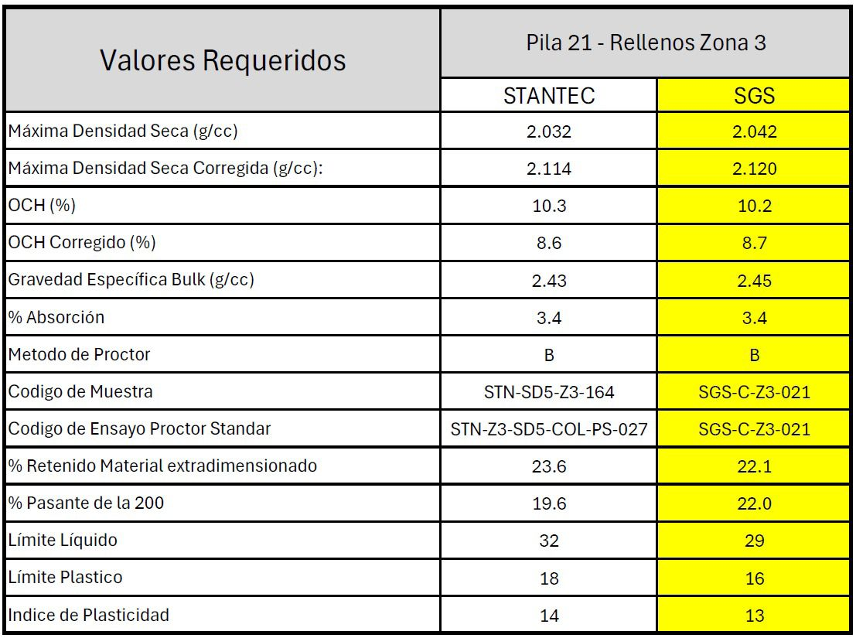
22 | P. del mat. extra dimensionado seco 21/(1+(27/100)) |  |  |  |  | (g) | 5591 |  |  |  | 0
23 | P. seco de la fracción fina (10-21)/(1+18/100) |  |  |  |  | (g) | 21519 |  |  |  | #DIV/0!
24 | % del material extra dimensionado (22/20*100) |  |  |  |  | (%) | 20.6 |  |  |  | #DIV/0! |  |  |  |  |  |  | Valores Requeridos |  |  | ZONA 3
25 | % del material de la fracción fina (23/20*100) |  |  |  |  | (%) | 79.4 |  |  |  | #DIV/0!
26 | Peso Especifico del material extra dimensionado (ASTM C127) |  |  |  |  |  | 2.480 |  |  |  |  |  |  |  | % DE COMPACTACIÓN CORREGIDA Y SIN CORREGIR |  |  | Pila | N° |  | 20 |  | 13
27 | % de absorción del material extra dimensionado (ASTM C127) |  |  |  |  |  | 3.30 |  |  |  |  | Código de Proctor Utilizado |  |  | STN-TF_Z3-SGS-061 |  |  | Maxima Densidad Seca(g/cc) |  |  | 2.078 |  | 2.072
28 | % de humedad de fracción fina (=18) |  |  |  |  | (%) | 11.6 |  |  |  | #DIV/0! | Método de Proctor Utilizado |  |  | C |  |  | Maxima Densidad Seca (g/cc) |  |  | 2.148 |  | 2.140
29 | Densidad Seca de la fraccón fina (12*26*25/(100*26-12*24)) |  |  |  |  | (g/cm3) | 2.051 |  |  |  | #DIV/0! | Densidad Seca de la fraccón fina (12*26*25/(100*26-12*24)) |  |  | 2.051 | 0.000 | 0.000 | OCH(%) |  |  | 9.2 |  | 9.5
GRADO DE COMPACTACIÓN CORREGIDA |  |  |  |  |  |  |  |  |  |  |  | Densidad seca in situ (Total) |  |  | 2.127 | 0.000 | 0.000 | OCH Corregida(%) |  |  | 8.2 |  | 8.2
30 | Máxima densidad seca Sin Corregir |  |  |  |  | (g/cm3) | 2.078 | 2.078 | 2.078 |  |  | % del material extra dimensionado (De campo) |  |  | 20.6 | 0.0 | 0.0 | Greveda espicifica Bulk(g/cc) |  |  | 2.480 |  | 2.490
31 | % de compactación (29/30)*100 |  |  |  |  | (%) | 98.7 |  |  | #DIV/0! | #DIV/0! | % del material extra dimensionado (Del Proctor) |  |  | 25.0 | 25.0 | 25.0 | % de Absorción |  |  | 3.3 |  | 3.2
 | ACEPTACIÓN DEL ENSAYO DE ACUERDO A EETT (CUMPLE) / (NO CUMPLE) |  |  |  |  |  | CUMPLE | NO CUMPLE | NO CUMPLE |  | #DIV/0! | Máxima densidad seca (Sin Corregir Proctor) |  |  | 2.029 | 2.029 | 2.029 | Metodo de Proctor |  |  | C |  | C
CARACTERÍSTICAS FÍSICAS DEL MATERIAL |  |  |  |  |  |  |  |  |  |  |  | Máxima densidad seca (Corregida Proctor) |  |  | 2.132 | 2.132 | 2.132 | Codigo de Ensayo |  |  | SGS-C-Z3-020 | SGS-C-Z3-015 | STN-SD5-Z3-103
% Mínimo de Compactación Especificado EETT |  |  |  |  | 98.0 | Clasificación SUCS |  | SC | Límite Líquido |  | 29 | % de compactación (Fracción fina corregida) |  |  | 101.1 | 0.0 | 0.0 | % Ret. de Material Extradimencionado |  |  | 20.3 |  | 19.2
Método de Ensayo (ASTM D698 Proctor Estándar) |  |  |  |  | C | Pasa Tamiz N° 200 |  | 16.50 | Limite Plástico |  | 17 | % de compactación (Muestra total) |  |  | 99.8 | 0.0 | 0.0 | % Ret. En Tamiz N° 4
Óptimo Contenido de Humedad (Corregido) % |  |  |  |  | 8.2 | Peso especif. Piedra |  | 2.480 | Índice Plástico |  | 12 | Difrencia en % compactado |  |  | 1.3 | 0.0 | 0.0 | % Pasante Tamiz N°200 |  |  | 16.5 |  | 17.0
Observaciones: |  | La compactación de la reparación de la capa N° 45, Lado Inboard zona central, se realizó con rodillo pata de cabra 825h - 33 Tn. (MBE) 12 ciclos. En coordinación con |  |  |  |  |  |  |  |  |  | Difrencia en % Grava |  |  | -4.4 | -25.0 | -25.0 | Limite Liquido |  |  | 29.0 |  | 30
QA STANTEC. Los datos utilizados corresponden alos ensayos de la Pila N° 20 con N° de Registro: (SGS-C-Z3-020). |  |  |  |  |  |  |  |  |  |  |  | VOLUMEN | 371.06 | M3 | CUMPLE | NO CUMPLE | NO CUMPLE | Limite Plastico |  |  | 17 |  | 18
 |  |  |  |  |  |  |  |  |  |  |  |  |  | Referencia: Se realizó el ensayo cerca al Sector 2. |  |  |  | Indice Deplasticidad |  |  | 12 |  | 12
 |  |  |  |  |  |  |  |  |  |  |  |  |  | Aplica Site Instruction: STN-CAP22027-2001747037-IS-077.

 |  |  |  |  |  |  |  |  |  |  |  |  |  | Referencia: El ensayo se realizo en el Sector 2

 | Ítem | Código de Registro | Fecha de Ensayo (Muestreo) | Procedencia de la Muestra |  | N° Capa | Espesor Capa (mm) | Profund. Muestra (mm) | N° Ciclos | Equipo Utilizado para Compactación de la Capa |  | Cota | Coordenadas |  | Ensayo realizado | Datos Laboratorio (Proctor ASTM D698) |  |  |  |  |  | Datos Campo (Cono de Arena ADTM D1556) |  |  |  |  |  | Grado de Compact. EETT. (%) | Grado de Compact. EETT. (%) | Equipo de Densidad Utilizado | Procedencia de Material para la Capa | N° | Observaciones
 |  |  |  |  |  |  |  |  |  | Rodillo Pata de Cabra 825h (33 Tn) | Rodillo Pata de Cabra Bomag (13 Tn) |  |  |  |  | Reg. Laboratorio | Densidad Seca Sin Corregir (g/cm3) | Humedad Óptima Sin Corregir (%) | Material Sobretamaño (%) | Humedad Óptima Corregida (%) | Método Utilizado para Corrección | Densidad Húmeda (g/cm3) | Contenido Humedad Total (%) | Material Sobretamaño (%) | Densidad Seca Sin Corregir (g/cm3) | Contenido Humedad Fracción Fina (%) | Grado Compact. (%)
 |  |  |  | Lado | Ubicación |  |  |  |  |  |  |  | Norte | Este
 | 49 | SGS-CA12-Z3-045 | 2026-04-08 | Inboard | SD5 - COT - Capa Nº 45 (12 Ciclos) | 45 | 300 | 200.00 | 12 | 12 | 0 | 2674.315 | 8166207.504 | 222746.070 | Cono de Arena | SGS-C-Z3-020 | 2.078 | 9.2 | 20.3 | 8.2 | C | 2.338 | 9.9 | 20.6 | 2.051 | 11.6 | 98.7 | 98 % | Cumple | Cono de Arena 12" | Pila | 20
 | 00 | SGS-CA12-Z3-045 | 2026-04-08 | 00000 | SD5 - COT - Capa Nº 45 (12 Ciclos) | 0 | 0 | 00 | 14 | 14 | 0 | 0.000 | 0.000 | 0.000 | Cono de Arena | SGS-C-Z3-020 | 2.078 | 9.2 | 20.3 | 8.2 | C | 0.000 | 0.0 | 0.0 | 0.000 | 0.0 | 0.0 | 98 % | No Cumple | Cono de Arena 12" | Pila | 20
 | 00 | SGS-CA12-Z3-045 | 2026-04-08 | 00000 | SD5 - COT - Capa Nº 45 (12 Ciclos) | 0 | 0 | 00 | 14 | 14 | 0 | 0.000 | 0.000 | 0.000 | Cono de Arena | SGS-C-Z3-020 | 2.078 | 9.2 | 20.3 | 8.2 | C | 0.000 | 0.0 | 0.0 | 0.000 | 0.0 | 0.0 | 98 % | No Cumple | Cono de Arena 12" | Pila | 20

